日足画像
笹田式ならノーエントリー。周りに比べて低い位置で始まっている
20131101

TR

ストップ4

ストップ3

安値切り上げ

LC

レンジ相場

1月30の安値でサポートされた後の上抜けエントリー
PBだが、次の足で安値を割っており、ノーエントリー

TR
戻りの無い相場だった

ストップ
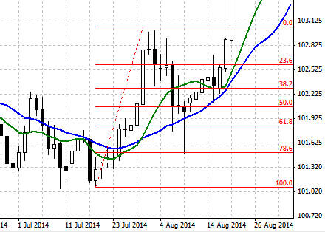
TR

MA反転、買いピン出現で決済&買いエントリー

直近の水平サポートとPB安値近い、786までもどっており、リスク少ない。

買い注文するが、次の足で安値更新し、キャンセル
PB

サポートをヒゲで反発

LC

MA反転した為決済

エントリー時から安値切り上げてサポートされている。エントリー直後、ストップが建値超えるまでは慎重に

10MAをヒゲで跳ね返されて、直近サポート

TR

買いのピンバーが出たので、決済＆エントリー

エントリー1ストップが上がったので、合成ピンバーでエントリー

直近で長い下ひげが出ている。上のサイン？

